Période transitoire EMP
 |  | 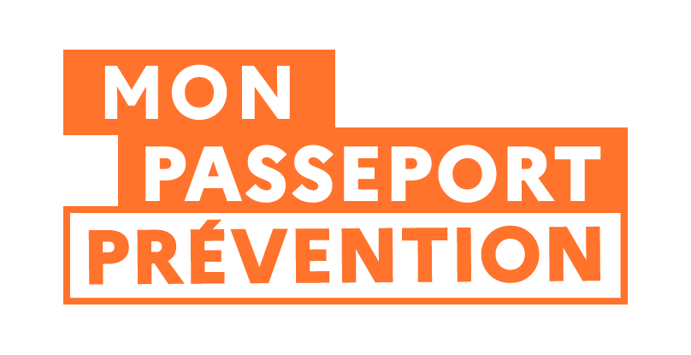
SIMULATEUR DE DELAI DE DECLARATION ET VERIFICATION DES FORMATIONS SANTE ET SECURITE AU TRAVAIL EN PERIODE TRANSITOIRE (du 01 septembre 2025 au 31 décembre 2026) POUR LES EMPLOYEURS

Date de mise à jour : 18-02-2026
La période transitoire est actuellement fixée par le décret n° 2025-748 du 1er août 2025. Elle est en cours de révision pour être prolongée jusqu'au 31 décembre 2026. Ce tableur tient compte des modifications à venir.

Date de fin de la formation / Date de début de validité du justificatif de réussite (formation dispensée en interne) | Trimestre de référence de la formation | Date limite de déclaration (période transitoire)

Veuillez renseigner une date de fin de formation

Date de fin de la formation / Date de début de validité du justificatif de réussite (formation dispensée en externe par un organisme de formation) | Trimestre de référence de la formation | Date limite de vérification de la délcaration de l'organisme de formation (période transitoire)

Veuillez renseigner une date de fin de formation

